Bås information
 Vad räknas som skott på mål? Skott som går i mål skall räknas. Skott som målvakten räddar som annars skulle gått i mål skall bokföras som skott. Skott i stolpen eller ribban räknas inte som skott.

 | Alla skott på mål inom varje period ska redovisas till speaker och den person som lägger in information i OVR
 | OBS! Om ett målvaktsbyte sker skall detta meddelas till person som lägger in information i OVR. Kontrollera tidpunkt för bytet.
 | Båsdörr - du som räknar skott skall också se till att den utvisade spelaren kommer in i rätt tid när denne suttit av sitt straff
 | samt hålla båsdörren öppen tills alla är redo i sekretariatet. Detta är sekretariatets sätt att visa domare att spelet ej kan starta.

Matchklocka
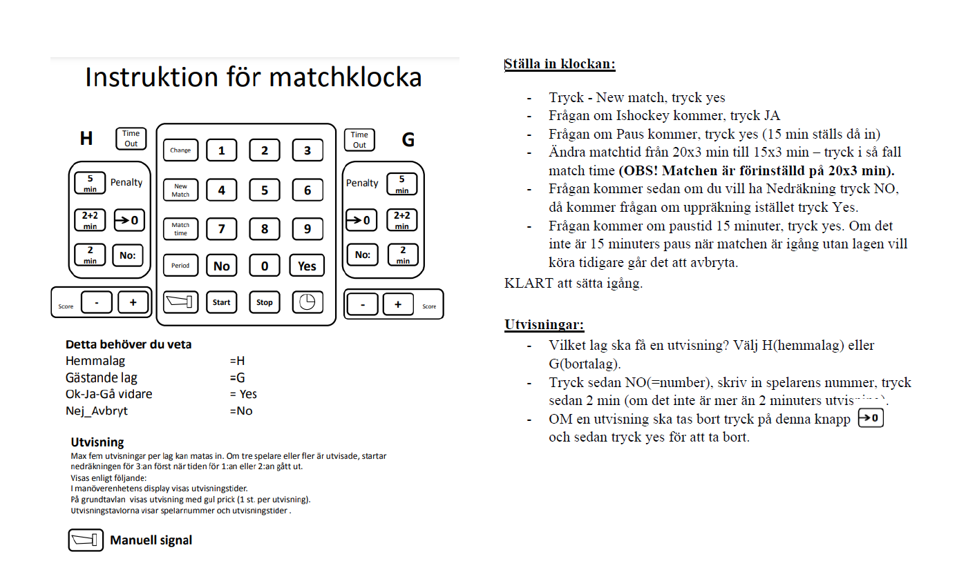

Matchklockan är svår att backa, om det skulle behövas på domarens uppmaning kan man istället hålla klockan den tiden, då säger även speaker detta så att alla vet.
Exempelvis: Vi kommer nu att hålla klockan 7 sekunder.

